List1
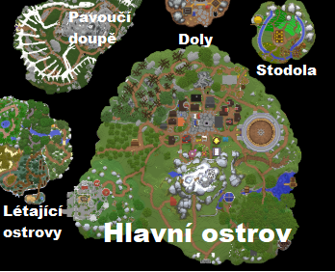

> 7 různých ostrovů (4 hlavní, 3 malé) | Lokace | Hlavní ostrov | Stodola | Doly | Pavoučí doupě | Létající ostrovy

> POI na ostrovech | Podlokace | Vesnice |  | Zlaté doly | Dračí kostra | Dubový ostrov
Značí bod přesunu na jiný ostrov |  | Farma |  | Hluboký vrt | Tarantulí hora | Smrkový ostrov
Značí bod přesunu na jiné POI |  | Železné doly |  |  | Goliášův vrchol | Létající džungle
 |  | Les
 |  | Hřbitov

> Jak funguje procházení míst | Transport | Hlavní ostrov slouží jako pomyslný "střed" mapy, která se skláda ze 7 ostrovů vznášejících se nad zemí. Na Hlavním ostrově se nachází 5 lokalit, ze kterých je následně možno cestovat na různé ostrovy. Z každé lokace je možné se vrátit do lokace předešlé.

 |  | Z Vesnice se lze dostat na jekékoliv místo na Hlavním ostrově.
 |  | Z Farmy je možno se dostat na ostrov, kde se nachází stodola.
 |  | Ze Železných dolů se dá dostat na ostrov s doly.
 |  | Z Lesa vede klikatá cestička až k mostu na zalesněné létající ostrovy.
 |  | Na Hřbitově se nachází tajemný oltář, který je schopen přemístit tě na ostrov s pavoučím doupětem.

 | Příběh | Jednoho dne se probudíš uprostřed nádherného slunného dne na louce za vesnicí. Nevíš kde jsi a ani kdo jsi. Proto si vymyslíš super imaginární jméno a vydáš se na neuvěřitelnou, dobrodružnou a strastiplnou výpravu za titulem "Toho nejlepšího" :).

